Москва
 |  |  | 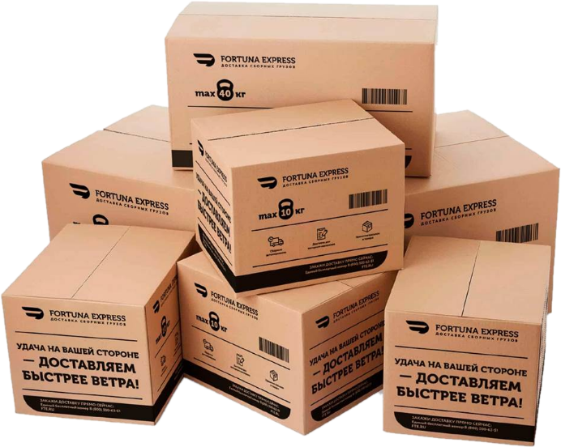
БЕЗОПАСНОЕ И ОРГАНИЗОВАННОЕ ХРАНЕНИЕ - ЗАЛОГ УСПЕХА ВАШЕГО БИЗНЕСА!
Ответственное хранение в Москве
Тариф по хранение в сутки за европаллет |  |  |  | Размер паллета
Цена сутки/паллетоместо в руб. | НДС (5%) | НДС (22%) |  | 1,1.2 х 0.8 х 1.6 м и весом до 1000 кг
 | 39 | 46
г. Москва | Склад класса В+ | FTE.RU |  | 8 800 500 63 51
НАИМЕНОВАНИЕ УСЛУГИ |  |  |  |  | ЦЕНА, РУБЛЕЙ НДС 5% | ЦЕНА, РУБЛЕЙ НДС 22%
Погрузо-разгрузочные работы
Механизированная выгрузка или погрузка, за 1 европаллет высотой до 1,6 м, весом до 1 т |  |  |  |  | 158 | 184
Механизированная выгрузка или погрузка, за 1 европаллет высотой до 1,6 м, весом до 1,5 т |  |  |  |  | 195 | 230
Ручная выгрузка или погрузка, за 1 коробку до 50 кг |  |  |  |  | 17 | 20
Приемка товара
Приемка товара по артикулам (сверка с артикулом), 1 место |  |  |  |  | 17 | 20
Приемка товара по артикулам поштучно (внутритарно), 1 шт |  |  |  |  | 7 | 8
Комплектация товара
Ручная комплектация товара, 1 место |  |  |  |  | 11 | 13
Механизированная комплектация товара, 1 паллет |  |  |  |  | 58 | 68
Дополнительные услуги
Маркировка, 1шт |  |  |  |  | 8 | 10
Предоставление фотоотчета в электронном виде, 1 шт |  |  |  |  | 74 | 86
Печать и оформление пакета документов, 1 пакет |  |  |  |  | 263 | 306
Человеко-час. 1 сотрудник на нетарифицируемые работы,1 час |  |  |  |  | 500 | 510
Обмотка паллета стрейчем, 1 паллет |  |  |  |  | 263 | 306
Измерение веса и габаритов груза (ширина, высота, длина), 1 измерение |  |  |  |  | 74 | 86
Предоставление поддона, 1 поддон |  |  |  |  | 525 | 612
Целиковая выгрузка/погрузка (кросс-докинг)
Целиковая выгрузка/погрузка (кросс-докинг) Контейнер 40" |  |  |  |  | 26250 | 30600
Целиковая выгрузка/погрузка (кросс-докинг) Еврофура 82 м³ |  |  |  |  | 28350 | 33150
Целиковая выгрузка/погрузка (кросс-докинг) Еврофура 92 м³ |  |  |  |  | 31500 | 36720
Целиковая выгрузка/погрузка (кросс-докинг) Еврофура 110 м³ |  |  |  |  | 38850 | 45390
Въезд на станцию погрузки : Москва - 350 руб (сумма включается в общий счёт услуг)
Для постоянных клиентов предусмотрены скидки и отсрочка платежа. Подробности уточняйте у оператора.
Тарифы указаны в Рублях и не включают НДС. Приведены стандартные тарифы и условия их применения без учета предварительного резервирования необходимых объемов мощностей для хранения и обработки грузов. Без предварительного резервирования – согласование текущей возможности принятия и обработки каждого груза обязательно.
Если клиент предоставляет техническое задание день в день, устанавливается двойной тариф на все услуги.
Отправлять техническое задание на приемку, выдачу, складскую обработку грузов ответственного хранения, необходимо за сутки до 16:00(МСК).
Дополнительные услуги: экспедирование, погрузка и перевозка негабаритного груза, маркировка грузовых мест, доупаковка груза, изготовление жёсткой обрешетки.
 | Отдел продаж | При предварительном резервировании объемов услуг, предоставляются СКИДКИ и гарантированные места для размещения грузов!
 | 8 800 500 63 51

Мы готовы к реализации Ваших заявок и пожеланий!

 | Адрес складского комплекса Московская область, городской округ Люберцы, рабочий посёлок Томилино, микрорайон Птицефабрика, 2с1
 | Московская область, г.о. Домодедово, г. Домодедово, мкр. Северный, ул. Логистическая, строен. 9Б, корпус 2, ворота № 15,16,17,18.
 |  |  |  |  | https://fte.ru/
УСЛОВИЯ ХРАНЕНИЯ И ОБРАБОТКИ |  | Класс склада: В+ Рабочая высота потолков: 12 м Климатические режим: + 14 °C Хранение адресное (стеллажное)
ВОЗМОЖНОСТИ РАЗГРУЗКИ/ПОГРУЗКИ |  | Склад оборудован несколькими доками для разгрузки и погрузки как малотоннажного транспорта (газель), так и еврофуры. Возможна одновременная разгрузка/погрузка нескольких транспортных средств.
ПОДЪЕЗДНЫЕ ПУТИ |  | Асфальтированный круглогодичный подъезд для автотранспорта. Площадка для маневрирования большегрузных автомобилей. Функционирует ж/д ветка.
СИСТЕМЫ БЕЗОПАСНОСТИ |  | Внешний и внутренний периметр территории складского комплекса охраняется круглосуточно, въезд через КПП. Склад оборудован спринклерной системой пожаротушения.
ХРАНЕНИЕ |  | Приём на хранение ваших товаров на современном складе класса В+
ВРЕМЕННОЕ ХРАНЕНИЕ |  | Сезонные товары. Мы снижаем ваши риски в сезонные пики.
КОМПЛЕКТАЦИЯ |  | Формирование заказов поштучно, коробочно, паллетно.
ОБРАБОТКА ГРУЗА |  | Маркировка, стикерование, штрихкодирование, учёт сроков производства и хранения.
ДОСТАВКА |  | Транспортно-экспедиционное обслуживание.
ОТЧЕТЫ |  | Предоставление отчётов о движении товара в логистической цепи.

